Datos personales
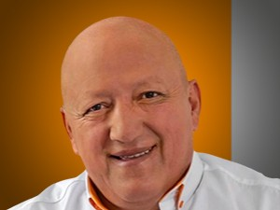

Nombres: | Santiago Omar
Apellidos: | Cevallos Patiño
Facebook: | https://www.facebook.com/OmarCevallosP/
Twitter: | @OmarCevallosP
Descripción:

